土地案例
地块名称 | 地块编号 | 用地性质 | 建设用地面积(㎡) | 规划建筑面积(㎡) | 容积率 | 出让方式 | 详细规划 | 集中供地 | 成交特殊政策 | 成交日期 | 成交状态 | 受让单位 | 成交价(万元) | 成交每亩价(万元/亩) | 成交楼面价(元/㎡) | 溢价率(%)
北京市丰台区城乡一体化小瓦窑村旧村改造项目XWY-13地块R2二类居住用地 | 京土储挂(丰)[2022]030号 | 住宅用地 | 21200 | 59360 | ≤2.8 | 挂牌 | R2二类居住用地 | 2022年第2批次 | 限房价,限地价,现房销售,摇号/摇珠/抽签 | 2022-06-01 | 已成交 | 北京海赋丰业房地产开发有限公司 、北京首钢房地产开发有限公司 | 264500 | 8317.61 | 44559 | 15
北京市丰台区北宫镇东河沿村棚户区改造项目FT00-0202-0011地块R2二类居住用地 | 京土储挂(丰)[2022]028号 | 住宅用地 | 43909.52 | 74646 | ≤1.7 | 挂牌 | R2二类居住用地 | 2022年第2批次 | 限房价,限地价 | 2022-05-31 | 已成交 | 北京龙湖中佰置业有限公司 、北京建工地产有限责任公司 | 244000 | 3704.59 | 32688 | 0
北京市丰台区长辛店镇张郭庄村A区FT00-0203-6145、FT00-0203-6159地块R2二类居住用地 | 京土整储挂(丰)[2021]014号 | 住宅用地 | 74400.31 | 171120.71 | ≤2.3 | 挂牌 | R2二类居住用地 | 2021年第1批次 | 限地价,竞配建,90/70,含保障房用地 | 2021-05-11 | 已成交 | 北京首都开发股份有限公司 、北京承华房地产开发有限公司 | 620000 | 5555.53 | 36232 | 5.08
北京市丰台区长辛店镇张家坟村15-1、21-5地块R2二类居住用地 | 京土整储挂(丰)[2021]015号 | 住宅用地 | 90083.7 | 126117.18 | ≤1.4 | 挂牌 | R2二类居住用地 | 2021年第1批次 | 限地价,限房价 | 2021-05-11 | 已成交 | 天津城茂置业有限公司 | 371000 | 2745.59 | 29417 | 1.09
北京市丰台区南苑乡分钟寺村L-39地块R2二类居住用地 | 京土整储挂(丰)[2020]019号 | 住宅用地 | 17831.97 | 55141 | ≤2.8 | 挂牌 | R2二类居住用地 | -- | 限地价 | 2020-05-19 | 已成交 | 北京合昕辰锐企业管理有限公司 | 420000 | 15702.13 | 76168 | 42.08
北京市丰台区南苑乡分钟寺村L-41地块R2二类居住用地 | 京土整储挂(丰)[2020]020号 | 住宅用地 | 29750.73 | 88484 | ≤2.8 | 挂牌 | R2二类居住用地 | -- | 限地价 | 2020-05-19 | 已成交 | 北京合盈锐恒房地产开发有限公司 | 654000 | 14655.1 | 73912 | 37.86
北京市丰台区南苑乡分钟寺村L-24、L-26地块R2二类居住用地 | 京土整储挂(丰)[2020]012号 | 住宅用地 | 33194.4 | 107437 | ≤2.8 | 挂牌 | R2二类居住用地 | -- | 限地价 | 2020-05-09 | 已成交 | 北京合宏达盛企业管理有限公司 | 722000 | 14500.44 | 67202 | 26.25
北京市丰台区吴家村梅市口路1615-761、1615-762地块R2二类居住用地 | 京土整储招(丰)[2019]039号 | 住宅用地 | 62168.34 | 186162 | ≤3 | 招标 | R2二类居住用地 | -- | 含自住房/共有产权房用地,纯自住房/共有产权房用地,限房价 | 2019-12-13 | 已成交 | 北京首钢二通建设投资有限公司 | 434800 | 4662.61 | 23356 | 0
北京市丰台区长辛店镇辛庄村A-46地块(丰台区长辛店镇辛庄村(一期)B地块土地一级开发项目)R2二类居住用地 | 京土整储挂(丰)[2019]035号 | 住宅用地 | 74642.4 | 82107 | ≤1.1 | 挂牌 | R2二类居住用地 | -- | 限地价 | 2019-12-05 | 已成交 | 保利(北京)房地产开发有限公司 、北京首都开发股份有限公司联合体 | 260000 | 2322.18 | 31666 | 0
北京市丰台区花乡白盆窑村BPY-L011地块R2二类居住用地 | 京土整储挂(丰)[2018]034号 | 住宅用地 | 43166.27 | 131841 | 3.05 | 挂牌 | R2二类居住用地 | -- | 限地价,限房价,90/70 | 2018-11-26 | 已成交 | 中铁置业集团北京有限公司 | 584000 | 9019.39 | 44296 | 26.3
北京市丰台区卢沟桥乡小瓦窑村XWY-01地块R2二类居住用地 | 京土整储挂(丰)[2017]112号 | 住宅用地 | 27200 | 76160 | 2.8 | 挂牌 | R2二类居住用地 | -- | 限地价,限房价,90/70 | 2018-01-30 | 已成交 | 上海穆捷投资管理有限公司 、北京国瑞恒祥置业有限公司联合体 | 312500 | 7659.31 | 41032 | 4.83
北京市丰台区城乡一体化西局村旧村改造项目三期0611-638地块R2二类居住用地 | 京土整储挂(丰)[2017]065号 | 住宅用地 | 36708.14 | 102783 | 2.8 | 挂牌 | R2二类居住用地 | -- | 限地价,限房价,竞自持,90/70 | 2017-09-21 | 已成交 | 致昌(北京)企业管理有限公司 | 626000 | 11368.96 | 60905 | 49.05
丰台区城乡一体化槐房村新宫村旧村改造二期NY-005、006地块 | 京土整储挂(丰)[2017] 026号 | 住宅用地 | 53213.75 | 100410 | 1.9 | 挂牌 | R2二类居住用地、A33基础教育用地 | -- | 限房价,含自住房/共有产权房用地,纯自住房/共有产权房用地 | 2017-04-27 | 已成交 | 河南新筑置业有限公司 | 289000 | 3620.62 | 28782 | 22.98
丰台区南苑乡南苑村1404-621地块R2二类居住用地(配建"限价商品住房") | 京土整储挂(丰)[2014]058号 | 住宅用地 | 82037.05 | 205093 | 2.5 | 挂牌 | R2二类居住用地 | -- | -- | 2014-09-04 | 已成交 | 北京天恒房地产股份有限公司 、金融街长安(北京)置业有限公司联合体 | 422000 | 3429.34 | 20576 | 26.54
丰台区花乡夏家胡同R2二类居住用地项目(配建“公共租赁住房”) | 京土整储挂(丰)[2013]041号 | 住宅用地 | 27368 | 76630 | 2.8 | 挂牌 | 二类居住用地 | -- | -- | 2013-07-03 | 已成交 | 北京懋源房屋开发有限公司 、北京懋源置业有限公司联合体 | 177000 | 4311.6 | 23098 | 30.24

地块名称 | 地块编号 | 用地性质 | 建设用地面积(㎡) | 规划建筑面积(㎡) | 容积率 | 出让方式 | 详细规划 | 集中供地 | 成交特殊政策 | 成交日期 | 成交状态 | 受让单位 | 成交价(万元) | 成交每亩价(万元/亩) | 成交楼面价(元/㎡) | 溢价率(%)
北京市丰台区右安门街道亚林西土地一级开发0501-644、645、646、647等地块R2二类居住用地、B4综合性商业金融服务业用地、A334托幼用地 | 京土储挂(丰)[2022]029号 | 综合用地(含住宅) | 59541.89 | 201892 | 0501-644地块:容积率3.5,0501-645地块:容积率2.8,0501-646地块:容积率0.8,0501-647地块:容积率5, | 挂牌 | R2二类居住用地、B4综合性商业金融服务业用地、A334托幼用地 | 2022年第2批次 | 限房价,限地价,含保障房用地 | 2022-05-31 | 已成交 | 华润置地开发(北京)有限公司 | 747000 | 8363.86 | 37000 | 0
北京市丰台区卢沟桥街道大井新村三期土地一级开发2502-0030、2505-0031地块F81绿隔产业用地、R2二类居住用地(配建“保障性租赁住房”) | 京土储挂(丰)[2022]003号 | 综合用地(含住宅) | 47200 | 119500 | 2505-0031地块容积率2.5,2502-0030地块容积率2.6 | 挂牌 | R2二类居住用地、F81绿隔产业用地 | 2022年第1批次 | 限房价,限地价,含保障房用地 | 2022-02-16 | 已成交 | 北京城建兴华地产有限公司 | 263000 | 3714.69 | 22008 | 0
北京市丰台区玉泉营街道纪家庙村JJM-007地块R2二类居住用地、JJM-012地块A33基础教育用地 | 京土储挂(丰)[2022]004号 | 综合用地(含住宅) | 33500 | 85400 | jjm-007地块容积率2.8,jjm-012地块容积率0.8 | 挂牌 | R2二类居住用地、A33基础教育用地 | 2022年第1批次 | 限房价,限地价 | 2022-02-17 | 已成交 | 华润置地开发(北京)有限公司 | 571200 | 11367.16 | 66885 | 5 | 限房价109000元/平方米 | 2.5492537313
北京市丰台区城乡一体化周庄子村旧村改造项目二期ZZZ-06等地块R2二类居住用地、A33基础教育用地、F81绿隔产业用地(配建“共有产权住房”) | 京土整储挂(丰)[2021]049号 | 综合用地(含住宅) | 81852.24 | 229603.29 | 2.81 | 挂牌 | 二类居住用地、教育用地、绿隔产业用地 | 2021年第2批次 | 限房价,限地价 | 2021-10-13 | 已成交 | 北京懋源置业有限公司 、北京懋源鸿业房地产开发有限公司 | 433400 | 3529.94 | 18876 | 1.03
北京市丰台区卢沟桥乡万泉寺村A地块一级开发项目0616-0660、0661、L05、WQS-02地块R2二类居住用地、A33基础教育用地、B4综合性商业金融服务业用地(配建“保障性租赁住房”) | 京土整储挂(丰)[2021]048号 | 综合用地(含住宅) | 43632.26 | 101601 | 2.33 | 挂牌 | 二类居住用地、基础教育用地、综合性商业金融服务业用地 | 2021年第2批次 | 限房价,限地价 | 2021-10-13 | 已成交 | 北京首都开发股份有限公司 、北京建工地产有限责任公司 | 418000 | 6386.71 | 41141 | 7.18
北京市丰台区卢沟桥大瓦窑DWY-L33等地块(大瓦窑新村项目一期)二类居住、基础教育及绿隔产业用地 | 京土整储挂(丰)[2020]027号 | 综合用地(含住宅) | 41058.97 | 103031 | r2≤2.8,a33≤0.8,f81≤1.4 | 挂牌 | R2二类居住用地、A33基础教育用地、F81绿隔产业用地 | -- | 限地价 | 2020-07-22 | 已成交 | 北京远东新地置业有限公司 、北京城建投资发展股份有限公司联合体 | 480000 | 7793.67 | 46588 | 26.48
北京市丰台区卢沟桥大瓦窑DWY-L39等地块(大瓦窑馨城项目)二类居住、基础教育及绿隔产业用地 | 京土整储挂(丰)[2020]026号 | 综合用地(含住宅) | 44670.31 | 119857 | r2≤2.8,a33≤0.8,f81≤3 | 挂牌 | R2二类居住用地、A33基础教育用地、F81绿隔产业用地 | -- | 限地价 | 2020-07-22 | 已成交 | 首金祺志(天津)投资管理有限公司 | 296000 | 4417.55 | 24696 | 18.26
北京市丰台区南苑石榴庄0517-L02地块F1住宅混合公建用地 | 京土整储挂(丰)[2019]021号 | 综合用地(含住宅) | 21023.4 | 63070 | ≤3 | 挂牌 | F1住宅混合公建用地 | -- | 限地价 | 2019-09-25 | 已成交 | 金茂北方企业管理(天津)有限公司 、廊坊市合恩房地产开发有限公司联合体 | 282000 | 8942.42 | 44712 | 5.66
北京市丰台区花乡造甲村1512-653等地块(丰台区花乡造甲村土地一级开发项目南地块)综合性商业金融服务业及二类居住用地 | 京土整储挂(丰)[2019]016号 | 综合用地(含住宅) | 59111.52 | 216452 | b4≤5,r2≤2.8 | 挂牌 | R2二类居住用地、B4综合性商业金融服务业用地 | -- | 限地价 | 2019-07-15 | 已成交 | 北京中海地产有限公司 | 794000 | 8954.83 | 36683 | 18.79
北京市丰台区王佐镇魏各庄FT00-0503-0092等地块(丰台区青龙湖国际会都核心区C地块)二类居住及基础教育用地 | 京土整储挂(丰)[2018]069号 | 综合用地(含住宅) | 168662.9 | 184119 | r2=1.1,a33=0.8 | 挂牌 | R2二类居住用地、A33基础教育用地 | -- | 限地价,限房价 | 2019-02-02 | 已成交 | 北京万科企业有限公司 、国开东方城镇发展投资有限公司联合体 | 430000 | 1699.64 | 23354 | 6.17
北京市丰台区花乡郭公庄村1518-L01等地块(地铁九号线郭公庄车辆段项目(三期)土地一级开发项目B地块)二类居住、综合性商业金融服务业及基础教育用地 | 京土整储挂(丰)[2018]048号 | 综合用地(含住宅) | 56736.89 | 162338 | 2.86 | 挂牌 | R2二类居住用地、B4综合性商业金融服务业用地、A33基础教育用地 | -- | 限地价,限房价,90/70,含保障房用地 | 2019-01-11 | 已成交 | 北京京投置地房地产有限公司 、北京郭公庄投资管理公司 、北京市基础设施投资有限公司联合体 | 372000 | 4371.05 | 22915 | 13.52
北京市丰台区花乡白盆窑村BPY-L010、BPY-L013地块R2二类居住用地、A33基础教育用地 | 京土整储挂(丰)[2018]028号 | 综合用地(含住宅) | 58664.08 | 163477 | 2.79 | 挂牌 | R2二类居住用地、A33基础教育用地 | -- | 限地价,限房价,90/70 | 2018-11-26 | 已成交 | 北京中铁诺德房地产开发有限公司 | 702000 | 7977.62 | 42942 | 25.36
北京市丰台区卢沟桥乡小瓦窑村XWY-12等地块绿隔产业、住宅混合公建及基础教育用地 | 京土整储挂(丰)[2018]009号 | 综合用地(含住宅) | 90247.13 | 290836 | 3.22 | 挂牌 | F81绿隔产业用地、F1住宅混合公建用地、A33基础教育用地 | -- | 限地价,限房价,90/70 | 2018-06-22 | 已成交 | 北京润置商业运营管理有限公司 、北京海赋丰业房地产开发有限公司联合体 | 498000 | 3678.79 | 17123 | 0
北京市丰台区城乡一体化槐房村和新宫村旧村改造项目二期(第七宗)NY-001等地块R2二类居住用地、A33基础教育用地 | 京土整储挂(丰)[2017]095号 | 综合用地(含住宅) | 21975.01 | 41704 | 1.9 | 挂牌 | R2二类居住用地、A33基础教育用地 | -- | 限地价,限房价,90/70 | 2018-01-04 | 已成交 | 中国电建地产集团有限公司 | 167500 | 5081.53 | 40164 | 24.07
丰台区西铁营村0501-634等地块F1住宅混合公建用地、B4综合性商业金融服务业用地、A33基础教育用地 | 京土整储挂(丰)[2017]041号 | 综合用地(含住宅) | 65649.87 | 193846 | f1:3;a33:0.8;b4:3.5 | 挂牌 | F1住宅混合公建用地、B4综合性商业金融服务业用地、A33基础教育用地 | -- | 限地价,限房价,竞自持,90/70 | 2017-07-18 | 已成交 | 北京和茂置业有限公司 、上海旭尧企业管理有限公司 、北京国瑞兴业房地产控股有限公司联合体 | 787000 | 7991.89 | 40599 | 49.9

 |  |  |  |  |  |  | 案例C
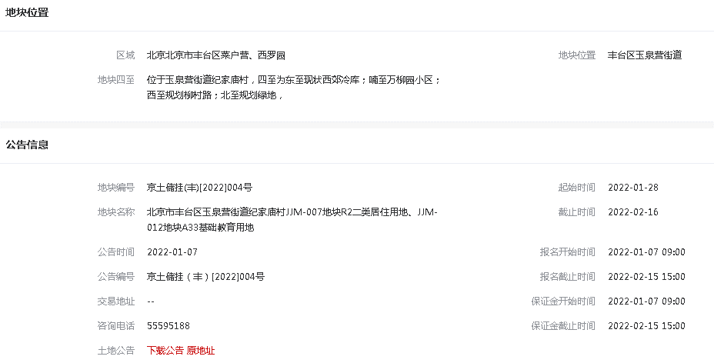
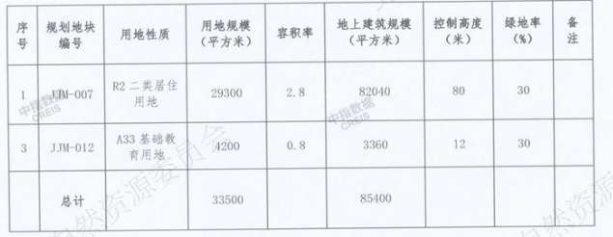

 |  |  |  |  |  |  |  |  |  |  |  |  |  |  |  | 配建 | 4%

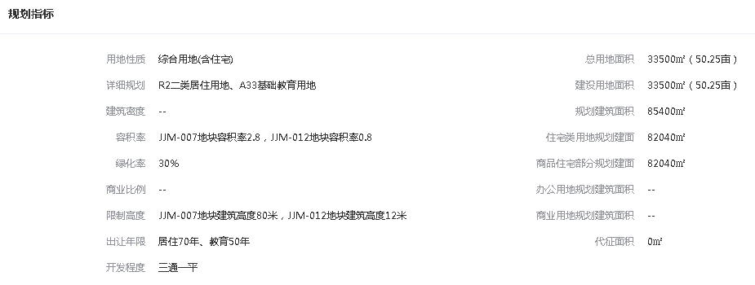

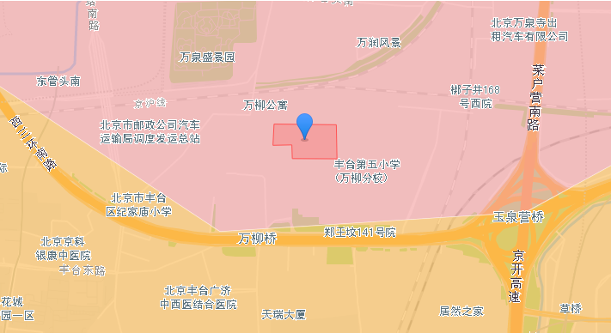

 |  |  |  |  |  |  | 案例A
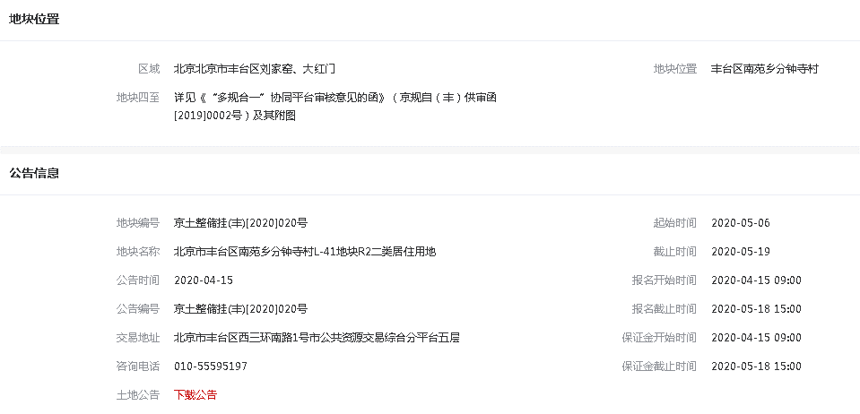

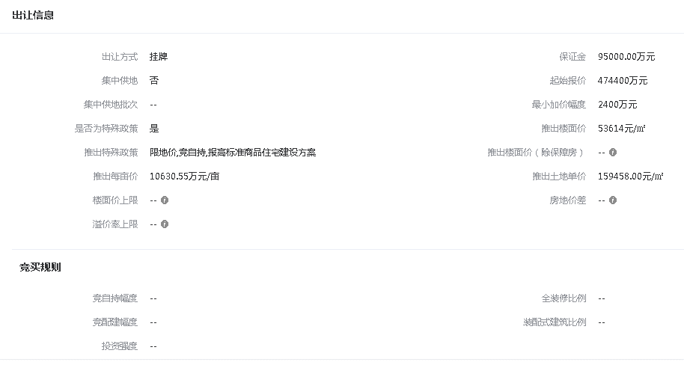

 |  |  |  |  |  |  | 案例B
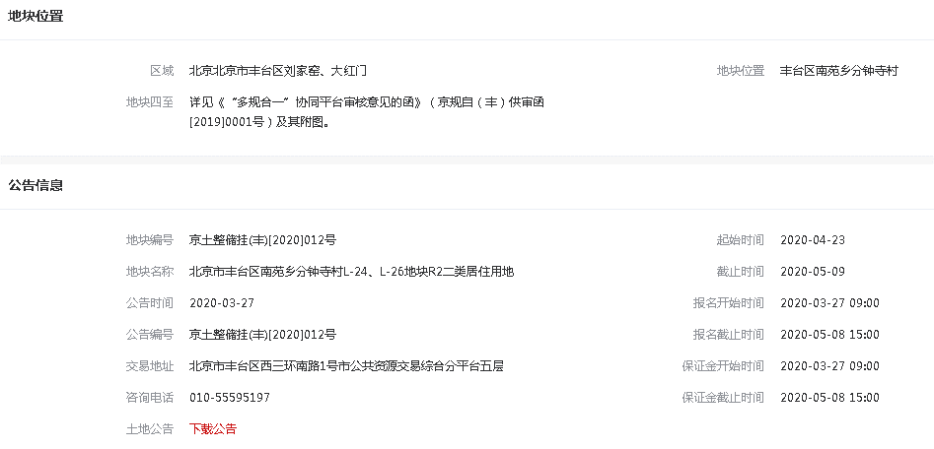

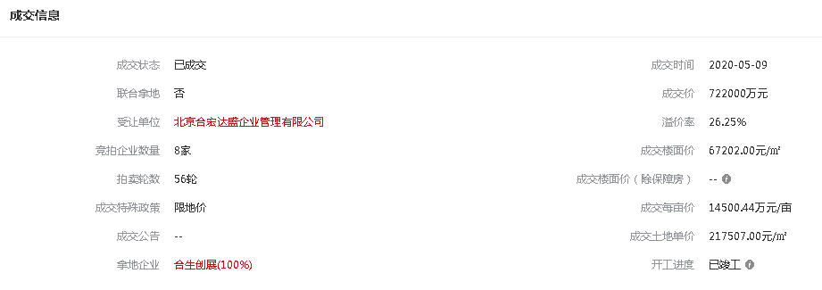

 |  |  |  |  |  |  |  |  |  |  |  |  |  |  |  | 配建 | 3%

销售案例
仓储 | 住宅
